Tietoa
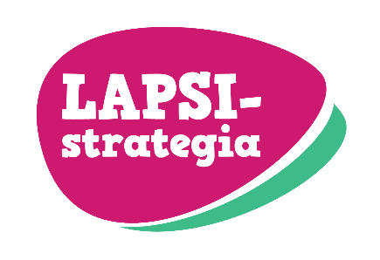
Tämä tiedosto on osa Lapsia koskeva tieto - Tietopohjan tila ja kehittämistarpeet. Lapsistrategian toimenpiteen 24 loppuraporttia.

Indikaattorit on kerätty 5/22-10/22 välisenä aikana
Tietoja ei päivitetä

 | Indikaattori kuvaa hyvinvointia tai hyvinvoinnin suojaavaa tekijää
 | Neutraali indikaattori
 | Indikaattori kuvaa pahoinvointia tai riskiä pahoinvoinnille

